Portada
Consigna:
Elabora los casos de prueba que creas necesario elaborar , tratando de cubrir el funcionamiento del cajero automatico, segun el siguiente diagrama.
Módulo | Ejecución de las pruebas
Actividad # | Caso de prueba, Flujo Cajero Automático
Fecha: | 2023-01-30
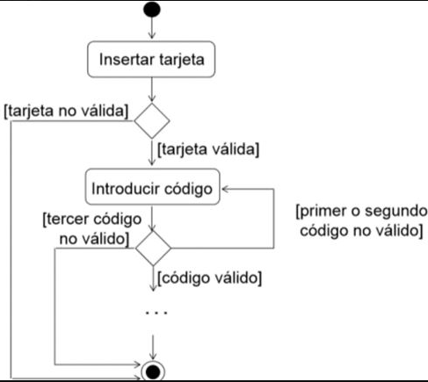
Integrantes:
 | Ponce Jonathan

